ASCII字符集
★ | ASCII（American Standard Code for Information Interchange，美国信息交换标准代码）

 | 是基于拉丁字母的一套电脑编码系统。
 | 它主要用于显示现代英语，而其扩展版本EASCII则可以勉强显示其他西欧语言。
 | 它是现今最通用的单字节编码系统（但是有被Unicode追上的迹象），并等同于国际标准ISO/IEC 646。

★ | ASCII字符集

 | 主要包括控制字符（回车键、退格、换行键等）；可显示字符（英文大小写字符、阿拉伯数字和西文符号）。

★ | ASCII编码

 | 将ASCII字符集转换为计算机可以接受的数字系统的数的规则。
 | 使用7位（bits）表示一个字符，共128字符；
 | 但是7位编码的字符集只能支持128个字符，为了表示更多的欧洲常用字符对ASCII进行了扩展，ASCII扩展字符集使用8位（bits）表示一个字符，共256字符。
 | ASCII字符集映射到数字编码规则如下图所示

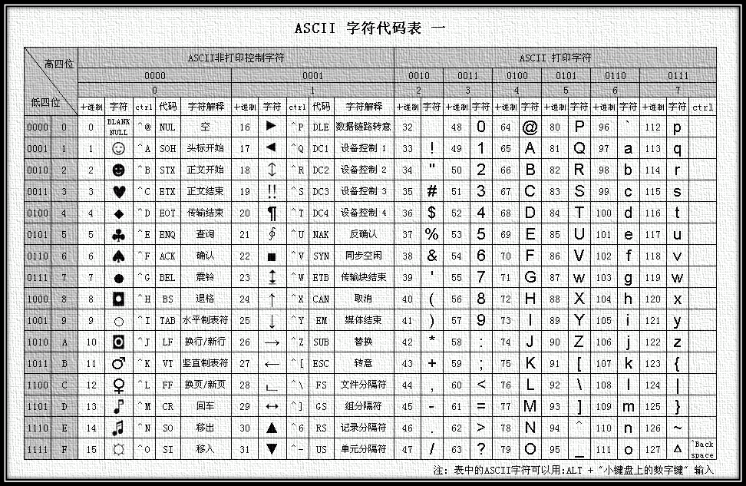
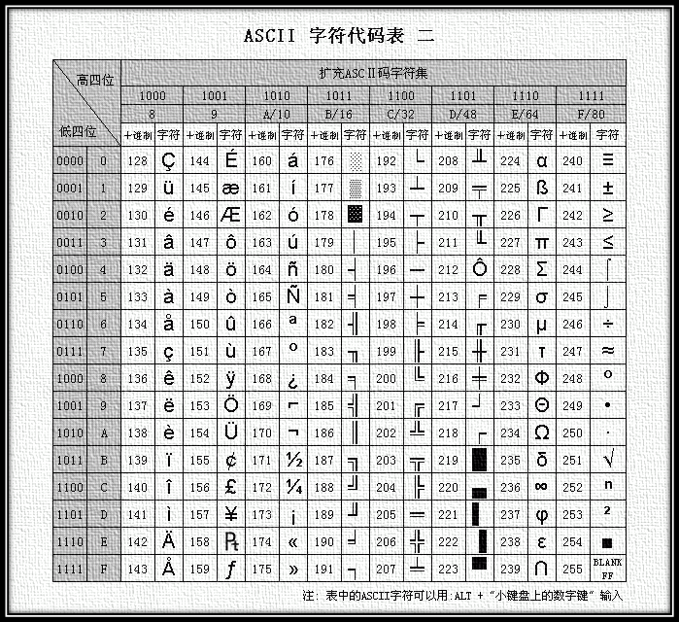

扩展ASCII编码表

 | ASCII的最大缺点是只能显示26个基本拉丁字母、阿拉伯数目字和英式标点符号
 | 因此只能用于显示现代美国英语（而且在处理英语当中的外来词如naïve、café、élite等等时，所有重音符号都不得不去掉，即使这样做会违反拼写规则）。
 | 而EASCII虽然解决了部份西欧语言的显示问题，但对更多其他语言依然无能为力。因此现在的苹果电脑已经抛弃ASCII而转用Unicode。

BIG5字符集
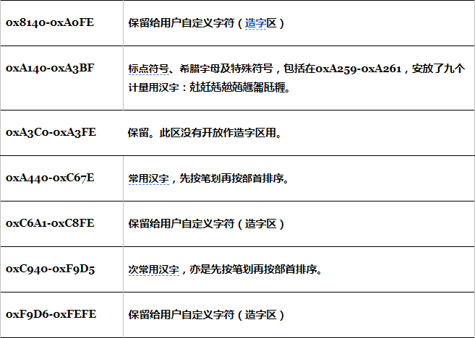
★ | Big5

 | 又称为大五码或五大码，是使用繁体中文（正体中文）社区中最常用的电脑汉字字符集标准，共收录13,060个汉字。
 | 中文码分为内码及交换码两类，Big5属中文内码，知名的中文交换码有CCCII、CNS11643。Big5虽普及于台湾、香港与澳门等繁体中文通行区，但长期以来并非当地的国家标准，而只是业界标准。
 | 倚天中文系统、Windows等主要系统的字符集都是以Big5为基准，但厂商又各自增加不同的造字与造字区，派生成多种不同版本。
 | 2003年，Big5被收录到CNS11643中文标准交换码的附录当中，取得了较正式的地位。这个最新版本被称为Big5-2003。

 | Big5码是一套双字节字符集，使用了双八码存储方法，以两个字节来安放一个字。
 | 第一个字节称为"高位字节"，第二个字节称为"低位字节"。
 | 高位字节使用了0x81-0xFE，"低位字节"使用了0x40-0x7E，及0xA1-0xFE。在Big5的分区中：

Unicode字符集
★ | Unicode（统一码、万国码、单一码、标准万国码）

 | 是业界的一种标准，它可以使电脑得以体现世界上数十种文字的系统。
 | Unicode 是基于通用字符集（Universal Character Set）的标准来发展，并且同时也以书本的形式[1]对外发表。
 | Unicode 还不断在扩增， 每个新版本插入更多新的字符。直至目前为止的第六版，
 | Unicode 就已经包含了超过十万个字符（在2005年，Unicode 的第十万个字符被采纳且认可成为标准之一）、一组可用以作为视觉参考的代码图表、一套编码方法与一组标准字符编码、一套包含了上标字、下标字等字符特性的枚举等。
 | Unicode 组织（The Unicode Consortium）是由一个非营利性的机构所运作，并主导 Unicode 的后续发展，其目标在于：将既有的字符编码方案以Unicode 编码方案来加以取代，特别是既有的方案在多语环境下，皆仅有有限的空间以及不兼容的问题。

 | ※可以这样理解：Unicode是字符集
 |  | UTF-32
 |  | UTF-16
 |  | UTF-8
 |  | 是三种字符编码方案。
Unicode
UTF-32
UTF-16
UTF-8

★ | 通用字符集（Universal Character Set，UCS）

 | 是由ISO制定的ISO 10646（或称ISO/IEC 10646）标准所定义的标准字符集。
 | 历史上存在两个独立的尝试创立单一字符集的组织，即国际标准化组织（ISO）和多语言软件制造商组成的统一码联盟。
 | 前者开发的 ISO/IEC 10646 项目，后者开发的统一码项目。因此最初制定了不同的标准。

 | 1991年前后，两个项目的参与者都认识到，世界不需要两个不兼容的字符集。
 | 于是，它们开始合并双方的工作成果，并为创立一个单一编码表而协同工作。
 | 从Unicode 2.0开始，Unicode采用了与ISO 10646-1相同的字库和字码；ISO也承诺，ISO 10646将不会替超出U+10FFFF的UCS-4编码赋值，以使得两者保持一致。
 | 两个项目仍都存在，并独立地公布各自的标准。但统一码联盟和ISO/IEC JTC1/SC2都同意保持两者标准的码表兼容，并紧密地共同调整任何未来的扩展。
 | 在发布的时候，Unicode一般都会采用有关字码最常见的字型，但ISO 10646一般都尽可能采用Century字型。

